スポンサー公告
新商品のご案内
あみ印食品工業株式会社
〒114-0013 東京都北区東田端1-6-2 田端ビル
☎ 03-3894-4161（代表）

おすすめポイント
「ラーメンスープ」を「麺を入れない、飲むスープ」にしました！ 麺が入っていないので、ランチスープをはじめ、いろいろなシーンで お楽しみいただけます。
また、お酒を飲んだ後に無性に食べたくなるのが〆のラーメン。 でも、カロリーが…。そんな「罪悪感」も麺がない分、抑えられます。
必要な湯量は130mlですが、濃い目のスープがお好みの方は
「のんべえライン」まで。
【セット内容】 1,800円 (税込1,944円) ■あみ印 NOMEN あごだし醤油×4個 ■あみ印 NOMEN 地鶏風しお×4個 ■あみ印 NOMEN 博多とんこつ×4個
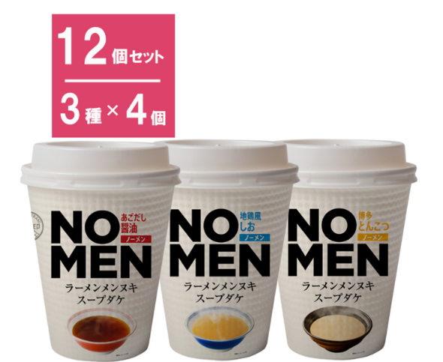


ご注文→ 〔セット〕あみ印 NOMEN アソートセット 3種×各4個｜格安・安いお酒の通販／配達ならカクヤス (kakuyasu.co.jp)

48 ノロウイルス関連情報
ノロウイルス指数平年同等 散発事故発生 |  |  |  |  |  |  |  | 出典:東京都感染症情報センター
 |  |  |  |  |  |  |  | （最近５年間の週値の比較） ノロウイルスの感染周期は4年ですね 前回は2018年
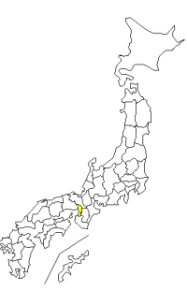
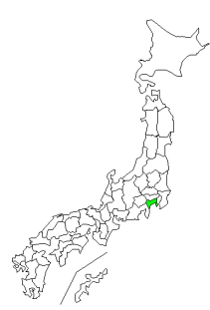
東京都は レベル 3 全国平均 (レベル2) 5.11

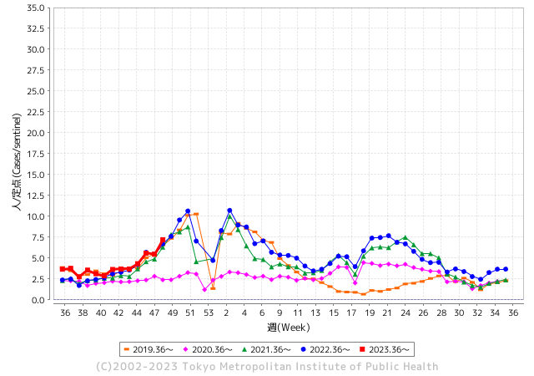
ノロウイルスのピークは
11-12月です。

 |  |  |  |  |  |  |  |  |  |  |  | レベル5

 |  |  |  |  |  |  |  |  |  |  |  | レベル4

 |  |  |  |  |  |  |  |  |  |  |  | レベル3

 |  |  |  |  |  |  |  |  |  |  |  | レベル2
GⅡ 47週 7例 |  |  |  |  | GⅡ 48週 2例 |  |  |  |  |  |  | レベル1
地方衛生研究所情報 |  |  | 傾向 |  | 出典：地方衛生研究所ネットワーク
★数年間で二番目に高い比率でノロウイルス終息か |  |  |  |  |  |  |  | http://idsc.tokyo-eiken.go.jp/diseases/gastro/gastro/
 |  |  |  | 流行警報 | 警戒警報
 | 2023-12-10 |  | 低散発 | 定点観測値 |  | ▲:減少 | 今週のニュース（Noroｖｉｒｕｓ） (12/4-12/10)
先週
今週
都道府県名 | 流行 ☆増加 ★減少☆★1つで約1ポイント |  |  | 2023/47週 | 2023/48週 | 対前週 | 大量発症事故（業種／内容） 今週 , 先週 |  |  |  | ニュースソース | 日時
北海道 | ☆ |  |  | 1.52 | 1.96 | 0.44 |  |  |  |  |  |  | 北海道
青森県 | ☆ |  |  | 2.13 | 2.5 | 0.37 |  |  |  |  |  |  | 青森県
岩手県 | ☆☆ |  |  | 3.05 | 5.05 | 2.00 | 岩手県の大船渡保健所管内の教育・保育施設で、ノロウイルスによる感染性胃腸炎が集団発生し、園児と職員合わせて28人が嘔吐や下痢の症状を訴えました。今年度県内で発生した感染性胃腸炎の集団発生は21件目です。… |  |  |  | IBC岩手 | 2023-12-04 | 岩手県
宮城県 | ☆ |  |  | 1.89 | 2.36 | 0.47 |  |  |  |  |  |  | 宮城県
秋田県 | ★ |  |  | 2.35 | 2.21 | ▲ 0.14 |  |  |  |  |  |  | 秋田県
山形県 | ☆ |  |  | 2.71 | 3.86 | 1.15 |  |  |  |  |  |  | 山形県
福島県 | ★ |  |  | 1.71 | 1.55 | ▲ 0.16 |  |  |  |  |  |  | 福島県
茨城県 | ★ |  |  | 3.28 | 3.27 | ▲ 0.01 |  |  |  |  |  |  | 茨城県
栃木県 | ☆ |  |  | 2.4 | 3.31 | 0.91 | 栃木県保健福祉部は８日、県北健康福祉センター管内の保育園で、ノロウイルスを原因とする感染性胃腸炎が集団発生し、園児ら計30人が感染したと発表した。 |  |  |  | 下野新聞 | 2023-12-09 | 栃木県
群馬県 | ☆ |  |  | 5.83 | 6.52 | 0.69 |  |  |  |  |  |  | 群馬県
埼玉県 | ☆ |  |  | 6.34 | 6.84 | 0.50 |  |  |  |  |  |  | 埼玉県
千葉県 | ☆ |  |  | 4.56 | 5.74 | 1.18 |  |  |  |  |  |  | 千葉県
東京都 | ☆☆ |  |  | 5.46 | 7.19 | 1.73 |  |  |  |  |  |  | 東京都
神奈川県 | ☆ |  |  | 4.87 | 5.84 | 0.97 | 11 月 27 日に給食調理員 1 名が体調不良により休暇を取得した。検査を行った結果、夕方にノロウイルス陽性が判明。他の調理員に体調不良の者はいないが、感染の有無を確認する必要があるため、11 月 28 日の給食を急遽休止することとし、保護者に対しお弁当の持参を依頼した(牛乳のみ提供)。11 月 29 日については、調理を必要としない簡易給食を提供する予定となっている。11 月 30 日以降の対応については、検討中である。 |  |  |  | 鎌倉市ニュース | 2023-11-28 | 神奈川県
新潟県 | ★ |  |  | 4.25 | 3.45 | ▲ 0.80 |  |  |  |  |  |  | 新潟県
富山県 | ☆ |  |  | 4.1 | 5.07 | 0.97 |  |  |  |  |  |  | 富山県
石川県 | ☆ |  |  | 4.9 | 6.07 | 1.17 |  |  |  |  |  |  | 石川県
福井県 | ☆ |  |  | 6.4 | 7.76 | 1.36 |  |  |  |  |  |  | 福井県
山梨県 | ☆☆☆ |  |  | 5 | 7.5 | 2.50 |  |  |  |  |  |  | 山梨県
長野県 | ☆ |  |  | 2.37 | 3.15 | 0.78 |  |  |  |  |  |  | 長野県
岐阜県 | ☆ |  |  | 2.19 | 3.19 | 1.00 |  |  |  |  |  |  | 岐阜県
静岡県 | ☆ |  |  | 4.09 | 5.16 | 1.07 |  |  |  |  |  |  | 静岡県
愛知県 | ☆ |  |  | 3.6 | 3.85 | 0.25 | 豊橋市によりますと12月1日、市内で開かれていたスポーツ関係のイベントで役員らに“幕の内弁当”244食が配られ、弁当を食べた82人が下痢や発熱などの症状を訴えました。 このうち男性1人が入院しているということですが、快方に向かっているということです。 「幕の内弁当」の中身は、ごはん・ハンバーグ・ミートソーススパゲティ・焼肉・揚げ物（エビフライやコロッケ）・サラダなどが入っていたということです。 |  |  |  | CBC放送 | 2023-12-06 | 愛知県
三重県 | ★ |  |  | 4.67 | 3.98 | ▲ 0.69 |  |  |  |  |  |  | 三重県
滋賀県 | ☆ |  |  | 3.83 | 4.78 | 0.95 |  |  |  |  |  |  | 滋賀県
京都府 | ☆ |  |  | 3.06 | 3.64 | 0.58 |  |  |  |  |  |  | 京都府
大阪府 | ☆ |  |  | 5.05 | 5.2 | 0.15 |  |  |  |  |  |  | 大阪府
兵庫県 | ☆ |  |  | 4.98 | 5.73 | 0.75 |  |  |  |  |  |  | 兵庫県
奈良県 | ☆ |  |  | 5.15 | 5.38 | 0.23 |  |  |  |  |  |  | 奈良県
和歌山県 | - |  |  | 3.5 | 3.5 | 0.00 |  |  |  |  |  |  | 和歌山県
鳥取県 | ☆ |  |  | 3.11 | 3.53 | 0.42 |  |  |  |  |  |  | 鳥取県
島根県 | ★ |  |  | 3.87 | 3.35 | ▲ 0.52 |  |  |  |  |  |  | 島根県
岡山県 | ☆ |  |  | 4.7 | 5.3 | 0.60 |  |  |  |  |  |  | 岡山県
広島県 | ☆ |  |  | 4.27 | 5.34 | 1.07 | 広島県によりますと１１月２６日から１２月４日までに、尾道市にある学校の寮を利用している生徒と職員４２人のうち、半数以上となる２４人の生徒がおう吐や下痢などの症状を訴えました。いずれも軽症だということです。 県の保健環境センターが症状が出た５人の便を検査した結果、全員からノロウイルス |  |  |  | NHK | 2023-12-05 | 広島県
山口県 | ☆☆☆ |  |  | 4.3 | 6.86 | 2.56 |  |  |  |  |  |  | 山口県
徳島県 | ☆ |  |  | 2.43 | 3.35 | 0.92 |  |  |  |  |  |  | 徳島県
香川県 | ☆☆ |  |  | 7.07 | 9.39 | 2.32 |  |  |  |  |  |  | 香川県
愛媛県 | ☆ |  |  | 5.35 | 6.14 | 0.79 |  |  |  |  |  |  | 愛媛県
高知県 | ☆ |  |  | 2.31 | 2.88 | 0.57 | 市が調べたところ、１１月２２日と２４日にこの店を利用した２０代から５０代の男性２２人と、３０代から４０代の女性７人のあわせて２９人が症状を訴えたということで、現在、全員が快方に向かっているということです。また、このうち１１人の客と従業員からノロウイルスが検出されたことから保健所はこの店の料理が原因の集団食中毒と断定し、３０日から３日間の営業停止処分にしました。 |  |  |  | NHK | 2023-11-30 | 高知県
福岡県 | ☆ |  |  | 7.25 | 7.8 | 0.55 | 福岡市東区の保育施設で、0歳から5歳までの園児49人と職員7人、あわせて56人が嘔吐（おうと）や下痢の症状を訴え、一部の園児からノロウイルスが検出されました。福岡市はノロウイルスによる感染性胃腸炎の集団発生とみて28日、発表しました。 ★北九州市の保育園でも感染 園児２５人に感染性胃腸炎 KBC九州朝日放送 11/27 |  |  |  | 福岡放送 | 2023-11-28 | 福岡県
佐賀県 | ☆☆ |  |  | 3.61 | 5.39 | 1.78 |  |  |  |  |  |  | 佐賀県
長崎県 | ☆ |  |  | 3.45 | 4.18 | 0.73 |  |  |  |  |  |  | 長崎県
熊本県 | ★ |  |  | 7.94 | 7.42 | ▲ 0.52 |  |  |  |  |  |  | 熊本県
大分県 | ☆☆ |  |  | 9.39 | 11.56 | 2.17 |  |  |  |  |  |  | 大分県
宮崎県 | ★ |  |  | 5.61 | 5.36 | ▲ 0.25 |  |  |  |  |  |  | 宮崎県
鹿児島県 | ☆ |  |  | 3.67 | 3.98 | 0.31 |  |  |  |  |  |  | 鹿児島県
沖縄県 | ☆ |  |  | 1.61 | 2.06 | 0.45 |  |  |  |  |  |  | 沖縄県
全国 | ☆ |  |  | 4.39 | 5.11 | 0.72
 |  |  |  |  |  |  |  |  |  |  | 0 | 1
 |  |  |  | 今週 |  |  | 管理レベル「2」
 |  | 先週に比べて全国平均は |  |  |  | 5.11 | ：先週より | 0.72
 |  | 東京都は |  |  |  | 7.19 | ：先週より | 1.73
 |  | 最高指数は |  |  | 大分県 | 11.56 | 全国で10.00を超える都道府県数は |  | 1ヶ所 | 増減 | 1

2 | 9-10月、4月以降 施設の所在市町村で流行・ 食中毒が報告される 定点観測値が5.00前後 |  |  |  |  | 【情報共有】 週間・情報収集/情報は毎週確認する 【常設】 嘔吐物処理セットの配備 【体調管理】従業員の健康状況を徹底し、不良者は調理・加工ラインより外す

48 衛生訓話
毎週 ひとつ 覚えていきましょう
今週のお題 (年末になりました 来年に向けて 大掃除)
いつも掃除がなかなかできない場所を見つけて ピカピカに
↓ 職場の先輩は以下のことを理解して わかり易く 指導しましょう ↓
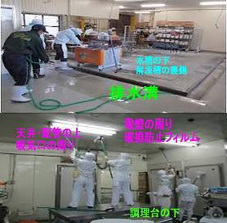
 |  | 大晦日まであと2週間。 ★普段なかなかブラッシングや拭取り掃除ができない場所を、全員で時間を決めて一斉に大掃除しましょう。 ★こんなところに、こんなものが落ちている。場合によっては、 あってはならないものも見つけてしまうかもしれません。 一年完璧に仕事が運ぶことはまず無いでしょう。 ★トラブルや事故は、いくつもの原因やうっかりが重なって発生します。軽微なうちに確実に対処しておきましょう。そうすれば、大事に至りません。隅から隅まで一年の無事を感謝して磨き上げて下さい。 ★色々な思いと意外なゴミを発見したら職場で共有しましょう。 （いつもと少し違う大掃除が出来るはず）

 | ★工場の環境検査や製造物の細菌検査で異常値が出る場合は、必ず何等かの原因があります。 原因を解決しない限り、問題は解決されません。 ●＜本当にあったお話＞ 同工場のイクラ製品からサルモネラ属菌を検出したことがあります。 ★工場長の判断は、出荷前の全品廃棄と製造ラインの完全停止、一斉清掃と床壁の改修でした。 ★連日徹底的に清掃したところ、冷凍イカの解凍槽の影から２匹のネズミの死骸が見つかりました。 ★更に工場内の全てを隅々まで清掃し、ドアや床の隙間を補修してようやく再稼働にこぎつけました。 その後、今日まで製品と環境検査からサルモネラ属菌は検出されていません。

47 感染症情報
2023年第47週（11月20日〜11月26日）
1類感染症 | 報告なし
2類感染症 | 結核例 195例
指定感染症 新型コロナウイルス感染症 | 厚生労働省：国内の発生状況など https://www.mhlw.go.jp/stf/covid-19/kokunainohasseijoukyou.html#h2_1 厚生労働省：データからわかる－新型コロナウイルス感染症情報－ https：//covid19.mhlw.go.jp/
 | https://www.mhlw.go.jp/stf/covid-19/kokunainohasseijoukyou.html#h2_1
 | 厚生労働省：データからわかる－新型コロナウイルス感染症情報－
 | https：//covid19.mhlw.go.jp/
3類感染症 細菌性赤痢
腸管出血性大腸菌感染症 | 腸管出血性大腸菌感染症60例（有症者38例、うちHUS 2例） 感染地域：国内47例、国内・国外不明13例 国内の感染地域：‌茨城県9例、埼玉県6例、東京都3例、福岡県3例、山形県2例、群馬県2例、神奈川県2例、宮崎県2例、鹿児島県2例、北海道1例、岩手県1例、福島県1例、千葉県1例、富山県1例、石川県1例、長野県1例、大阪府1例、兵庫県1例、愛媛県1例、大分県1例、国内（都道府県不明）5例
 | 年齢群：‌1歳（1例）、3歳（3例）、4歳（1例）、5歳（3例）、6歳（4例）、9歳（2例）、 10代（8例）、20代（7例）、30代（6例）、40代（6例）、50代（9例）、60代（4例）、 70代（5例）、80代（1例） | 血清群・毒素型：‌O157 VT1・VT2（19例）、O157 VT2（15例）、O111 VT1（6例）、O26 VT1（5例）、O115VT1（1例）、 O128 VT1・VT2（1例）、O146VT2（1例）、O8 VT2（1例）、O91 VT1（1例）、その他・不明（10例） 累積報告数：3,566例（有症者2,390例、うちHUS 65例．死亡3例）
４類感染症 | E型肝炎7例 感染地域（感染源）：‌北海道1例（不明）、神奈川県1例（不明）、 京都府1例（豚レバー）、国内（都道府県不明）2例（牛肉/生レバー/ユッケ1例、 不明1例）、国内・国外不明2例（不明2例） | レジオネラ症41例（肺炎型37例、ポンティアック型3例、無症状病原体保有者1例） 感染地域：栃木県4例、愛媛県4例、埼玉県3例、富山県3例、岩手県2例、東京都2例、神奈川県2例、福岡県2例、秋田県1例、群馬県1例、千葉県1例、山梨県1例、岐阜県1例、静岡県1例、愛知県1例、京都府1例、兵庫県1例、石川県/愛知県1例、 国内（都道府県不明）3例、国内・国外不明6例 年齢群：50代（6例）、60代（3例）、70代（11例）、80代（12例）、90代以上（9例） 累積報告数：2,074例
5類感染症 | アメーバ赤痢2例（腸管アメーバ症2例） 感染地域：国内（都道府県不明）1例、台湾1例 感染経路：性的接触1例（異性間・同性間不明）、経口感染1例
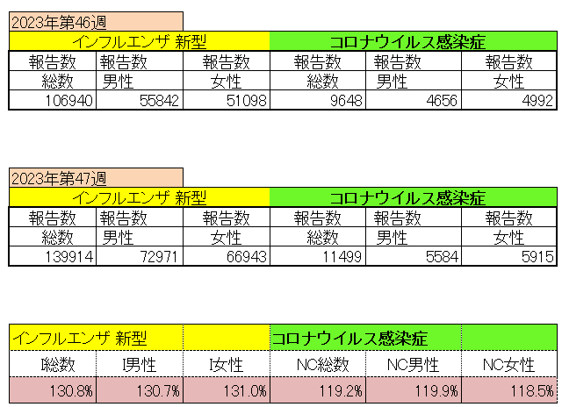
インフルエンザ と 新型コロナ

 |  | 注意

 |  | 対前週 インフルエンザ 130.8% 増加 新型コロナウイルス 119.2% 増加

48 感染症統計
届出感染症 第三類 腸管出血性大腸菌 |  |  |  |  |  |  |  |  |  |  |  |  |  | 届出感染症 第三類 細菌性赤痢菌
全国 報告数推移 医療機関からの届出数 |  |  |  |  |  |  |  |  |  |  |  |  |  | 全国 報告数推移 届出患者数（人）
 | 1月 | 2月 | 3月 | 4月 | 5月 | 6月 | 7月 | 8月 | 9月 | 10月 | 11月 | 12月 | 合計 |  | 1月 | 2月 | 3月 | 4月 | 5月 | 6月 | 7月 | 8月 | 9月 | 10月 | 11月 | 12月 | 合計
12-21年月平均 | 68 | 56 | 67 | 103 | 188 | 415 | 607 | 866 | 556 | 366 | 224 | 135 | 3,640 | 12-21年月平均 | 8 | 9 | 13 | 7 | 9 | 9 | 8 | 11 | 9 | 19 | 11 | 12 | 124
 |  |  |  |  |  |  |  |  |  |  | 今週 |  |  |  |  |  |  |  |  |  |  |  |  |  | 今週
 |  |  |  |  |  |  |  |  |  |  | 86 |  |  |  |  |  |  |  |  |  |  |  |  |  | 4
2023年 | 82 | 62 | 99 | 112 | 224 | 524 | 521 | 767 | 454 | 387 | 415 |  | 3,647 | 2023年 | 1 | 1 | 4 | 2 | 2 | 7 | 7 | 3 | 1 | 7 | 7 |  | 42
2022年 | 81 | 39 | 72 | 89 | 258 | 416 | 554 | 568 | 578 | 337 | 169 | 168 | 3,329 | 2022年 | 0 | 5 | 4 | 1 | 1 | 1 | 1 | 1 | 0 | 0 | 0 | 2 | 16
2021年 | 81 | 48 | 71 | 128 | 171 | 350 | 569 | 553 | 458 | 306 | 220 | 229 | 3,184 | 2021年 | 1 | 2 | 1 | 0 | 0 | 0 | 1 | 1 | 0 | 1 | 0 | 0 | 7
2020年 | 112 | 85 | 60 | 97 | 95 | 305 | 544 | 449 | 475 | 505 | 219 | 98 | 3,044 | 2020年 | 16 | 1 | 19 | 3 | 13 | 1 | 2 | 2 | 0 | 24 | 4 | 2 | 87
2019年 | 84 | 100 | 77 | 80 | 236 | 438 | 631 | 752 | 523 | 427 | 253 | 136 | 3,737 | 2019年 | 7 | 7 | 13 | 3 | 8 | 11 | 5 | 11 | 9 | 9 | 20 | 37 | 140
2018年10月3日、山梨県内の宿坊を利用した2グループ42名が赤痢にかかりました。使用水や従事者からは赤痢菌が検出されておらず現在のところ感染源は不明です。
2018年 | 41 | 44 | 67 | 103 | 311 | 415 | 539 | 1,165 | 534 | 297 | 205 | 92 | 3,813 | 2018年 | 9 | 22 | 18 | 9 | 21 | 14 | 6 | 13 | 7 | 81 | 31 | 37 | 268
埼玉県と群馬県の総菜店で販売されたポテトサラダを食べた人が腸管出血性大腸菌O157に感染した、という集団食中毒に関するニュースが2017年8月21日以降、新聞やテレビで取り上げられました。
2017年 | 57 | 35 | 95 | 112 | 131 | 340 | 483 | 1339 | 614 | 349 | 236 | 68 | 3,859 | 2017年 | 19 | 12 | 8 | 12 | 7 | 15 | 16 | 12 | 16 | 6 | 12 | 6 | 141
2016年 | 68 | 42 | 44 | 75 | 135 | 448 | 507 | 808 | 795 | 313 | 246 | 143 | 3,624 | 2016年 | 9 | 16 | 12 | 6 | 7 | 14 | 9 | 14 | 9 | 9 | 8 | 7 | 120
2011年8月に外食チェーン店が原因とされた赤痢菌Shigella sonneiの広域集団感染事例が青森県、宮城県、山形県、福島県において発生した。本事例は、それとほぼ同時期に発生しておりその関連性が強く疑われた事例である。
※2023年 第48週（11/27～12/3） 現在 |  |  |  |  |  |  |  |  |  |  |  |  |  | ※2023年 第48週（11/27～12/3） 現在

 | 腸管出血性大腸菌 |  | 単月としては多い |  |  |  |  |  |  |  |  |  |  |  | 赤痢 | やや増加 コロナ前に近づく
Ｈ２９／８月は非常に多かった

腸管出血性大腸菌
 | 2023年 | 2022年 | 2021年 | 2020年 | 2019年 | 2018年 | 2017年 | 2016年 | 2015年
2016年 | 82 | 81 | 81 | 112 | 84 | 41 | 57 | 68
68 | 62 | 39 | 48 | 85 | 100 | 44 | 35 | 42
42 | 99 | 72 | 71 | 60 | 77 | 67 | 95 | 44
44 | 112 | 89 | 128 | 97 | 80 | 103 | 112 | 75
75 | 224 | 258 | 171 | 95 | 236 | 311 | 131 | 135
135 | 524 | 416 | 350 | 305 | 438 | 415 | 340 | 448
448 | 521 | 554 | 569 | 544 | 631 | 539 | 483 | 507
507 | 767 | 568 | 553 | 449 | 752 | 1,165 | 1,339 | 808
808 | 454 | 578 | 458 | 475 | 523 | 534 | 614 | 795
795 | 387 | 337 | 306 | 505 | 427 | 297 | 349 | 313
313 | 415 | 169 | 220 | 219 | 253 | 205 | 236 | 246
246 |  | 168 | 229 | 98 | 136 | 92 | 68 | 143
143
3,624
細菌性赤痢菌
 | 2023年 | 2022年 | 2021年 | 2020年 | 2019年 | 2018年 | 2017年 | 2016年
 | 1 | 0 | 1 | 16 | 7 | 9 | 19 | 9
 | 1 | 5 | 2 | 1 | 7 | 22 | 12 | 16
 | 4 | 4 | 1 | 19 | 13 | 18 | 8 | 12
 | 2 | 1 | 0 | 3 | 3 | 9 | 12 | 6
 | 2 | 1 | 0 | 13 | 8 | 21 | 7 | 7
 | 7 | 1 | 0 | 1 | 11 | 14 | 15 | 14
 | 7 | 1 | 1 | 2 | 5 | 6 | 16 | 9
 | 3 | 1 | 1 | 2 | 11 | 13 | 12 | 14
 | 1 | 0 | 0 | 0 | 9 | 7 | 16 | 9
 | 7 | 0 | 1 | 24 | 9 | 81 | 6 | 9
 | 7 | 0 | 0 | 4 | 20 | 31 | 12 | 8
 |  | 2 | 0 | 2 | 37 | 37 | 6 | 7

コロナ５類移行に伴う 人の往来の増加、会食機会の増加。 食肉原材不足から 衛生度合いの低い原材料の市場への放出?

※2023年 第11週（3/13～3/19） 現在

 |  |  |  |  |  |  |  |  |  |  |  |  |  |  | 腸管系感染症は新型コロナウイルス予防の手洗い、手指消毒で
 |  |  |  |  |  |  |  |  |  |  |  |  |  |  | 圧倒的に感染防御できている

